Datos
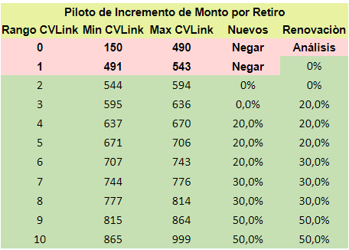
Si | Monto insuficiente | 09/01/2021 | OK | Si
No | Confusión con crédito Aflore Express | 09/02/2021 |  | No
No Aplica | FGA | 09/03/2021
 | No le interesa el credito o sin motivos | 09/04/2021
 | Valor de cuota o tasa de interés alta | 09/05/2021
 | No pudimos localizar al cliente | 09/06/2021
 | Otra entidad ofrece una mejor oferta | 09/07/2021
 | Calamidad familiar / domestica | 09/08/2021
 | No pudimos validar la identidad | 09/09/2021
 | Otro motivo | 09/10/2021
 |  | 09/11/2021
 |  | 09/12/2021
 |  | 09/13/2021
 |  | 09/14/2021
 |  | 09/15/2021
 |  | 09/16/2021
 |  | 09/17/2021
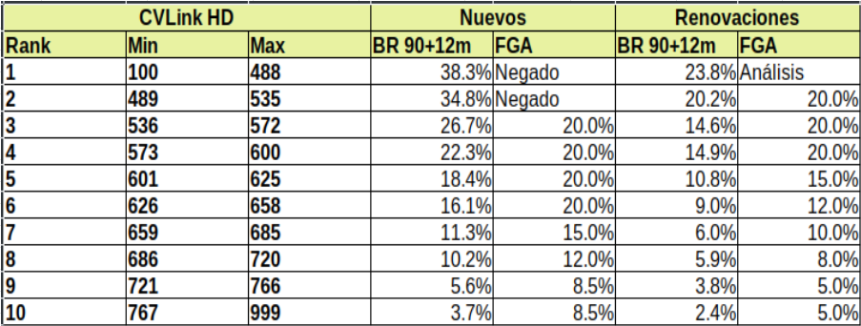
 |  | 09/18/2021
 |  | 09/19/2021
 |  | 09/20/2021
 |  | 09/21/2021
 |  | 09/22/2021
 |  | 09/23/2021
 |  | 09/24/2021
 |  | 09/25/2021
 |  | 09/26/2021
 |  | 09/27/2021
 |  | 09/28/2021
 |  | 09/29/2021
 |  | 09/30/2021
 |  | 10/01/2021
 |  | 10/02/2021
 |  | 10/03/2021
 |  | 10/04/2021
 |  | 10/05/2021
 |  | 10/06/2021
 |  | 10/07/2021
 |  | 10/08/2021
 |  | 10/09/2021
 |  | 10/10/2021
 |  | 10/11/2021
 |  | 10/12/2021
 |  | 10/13/2021
 |  | 10/14/2021
 |  | 10/15/2021
 |  | 10/16/2021
 |  | 10/17/2021
 |  | 10/18/2021
 |  | 10/19/2021
 |  | 10/20/2021
 |  | 10/21/2021
 |  | 10/22/2021
 |  | 10/23/2021
 |  | 10/24/2021
 |  | 10/25/2021
 |  | 10/26/2021
 |  | 10/27/2021
 |  | 10/28/2021
 |  | 10/29/2021
 |  | 10/30/2021
 |  | 10/31/2021
 |  | 11/01/2021
 |  | 11/02/2021
 |  | 11/03/2021
 |  | 11/04/2021
 |  | 11/05/2021
 |  | 11/06/2021
 |  | 11/07/2021
 |  | 11/08/2021
 |  | 11/09/2021
 |  | 11/10/2021
 |  | 11/11/2021
 |  | 11/12/2021
 |  | 11/13/2021
 |  | 11/14/2021
 |  | 11/15/2021
 |  | 11/16/2021
 |  | 11/17/2021
 |  | 11/18/2021
 |  | 11/19/2021
 |  | 11/20/2021
 |  | 11/21/2021
 |  | 11/22/2021
 |  | 11/23/2021
 |  | 11/24/2021
 |  | 11/25/2021
 |  | 11/26/2021
 |  | 11/27/2021
 |  | 11/28/2021
 |  | 11/29/2021
 |  | 11/30/2021
 |  | 12/01/2021
 |  | 12/02/2021
 |  | 12/03/2021
 |  | 12/04/2021
 |  | 12/05/2021
 |  | 12/06/2021
 |  | 12/07/2021
 |  | 12/08/2021
 |  | 12/09/2021
 |  | 12/10/2021
 |  | 12/11/2021
 |  | 12/12/2021
 |  | 12/13/2021
 |  | 12/14/2021
 |  | 12/15/2021
 |  | 12/16/2021
 |  | 12/17/2021
 |  | 12/18/2021
 |  | 12/19/2021
 |  | 12/20/2021
 |  | 12/21/2021
 |  | 12/22/2021
 |  | 12/23/2021
 |  | 12/24/2021
 |  | 12/25/2021
 |  | 12/26/2021
 |  | 12/27/2021
 |  | 12/28/2021
 |  | 12/29/2021
 |  | 12/30/2021
 |  | 12/31/2021
 |  | 01/01/2022
 |  | 01/02/2022
 |  | 01/03/2022
 |  | 01/04/2022
 |  | 01/05/2022
 |  | 01/06/2022
 |  | 01/07/2022
 |  | 01/08/2022
 |  | 01/09/2022
 |  | 01/10/2022
 |  | 01/11/2022
 |  | 01/12/2022
 |  | 01/13/2022
 |  | 01/14/2022
 |  | 01/15/2022
 |  | 01/16/2022
 |  | 01/17/2022
 |  | 01/18/2022
 |  | 01/19/2022
 |  | 01/20/2022
 |  | 01/21/2022
 |  | 01/22/2022
 |  | 01/23/2022
 |  | 01/24/2022
 |  | 01/25/2022
 |  | 01/26/2022
 |  | 01/27/2022
 |  | 01/28/2022
 |  | 01/29/2022
 |  | 01/30/2022
 |  | 01/31/2022
 |  | 02/01/2022
 |  | 02/02/2022
 |  | 02/03/2022
 |  | 02/04/2022
 |  | 02/05/2022
 |  | 02/06/2022
 |  | 02/07/2022
 |  | 02/08/2022
 |  | 02/09/2022
 |  | 02/10/2022
 |  | 02/11/2022
 |  | 02/12/2022
 |  | 02/13/2022
 |  | 02/14/2022
 |  | 02/15/2022
 |  | 02/16/2022
 |  | 02/17/2022
 |  | 02/18/2022
 |  | 02/19/2022
 |  | 02/20/2022
 |  | 02/21/2022
 |  | 02/22/2022
 |  | 02/23/2022
 |  | 02/24/2022
 |  | 02/25/2022
 |  | 02/26/2022
 |  | 02/27/2022
 |  | 02/28/2022
 |  | 03/01/2022
 |  | 03/02/2022
 |  | 03/03/2022
 |  | 03/04/2022
 |  | 03/05/2022
 |  | 03/06/2022
 |  | 03/07/2022
 |  | 03/08/2022
 |  | 03/09/2022
 |  | 03/10/2022
 |  | 03/11/2022
 |  | 03/12/2022
 |  | 03/13/2022
 |  | 03/14/2022
 |  | 03/15/2022
 |  | 03/16/2022
 |  | 03/17/2022
 |  | 03/18/2022
 |  | 03/19/2022
 |  | 03/20/2022
 |  | 03/21/2022
 |  | 03/22/2022
 |  | 03/23/2022
 |  | 03/24/2022
 |  | 03/25/2022

